상품제안서
캐릭터 디자인 수세미 | 상품코드: S46267

 |  |  |  |  |  |  | 02-713-8555 | www.synergygift.co.kr
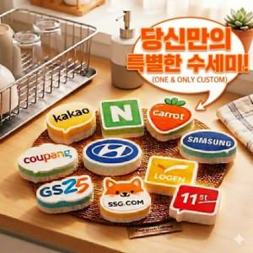

【상세/제작정보】 | <span style="font-size: 14pt;">수세미 제작 최대 크기</span><br><span style="font-size: 14pt;">가로:10cm, 세로:10cm</span><br><span style="font-size: 14pt;">제작기간 : 디자인 확정 후 20여일</span>

【인쇄/포장옵션】 | 풀칼라 / 포장불가능

【공급단가】 | 수량 | 1,000~ | 2,000~ | 3,000~ | 5,000~ | 10,000~
*VAT별도 | 단가 | 1,620원 | 1,530원 | 1,460원 | 1,420원 | 1,400원

【상품 URL】 | https://www.synergygift.co.kr:443/src/goods_detail.php?gdno=46267

